상품제안서
반려동물전용 펫티슈 대용량 60매 캡형 | 상품코드: S27826

 |  |  |  |  |  |  | 02-713-8555 | www.synergygift.co.kr
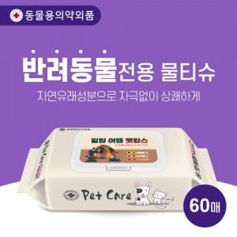

【상세/제작정보】

【인쇄/포장옵션】 | 스티커 / 포장불가능

【공급단가】 | 수량 | 300~ | 500~ | 1,000~ | 3,000~ | 5,000~
*VAT별도 | 단가 | 2,570원 | 2,430원 | 2,310원 | 2,250원 | 2,210원

【상품 URL】 | https://www.synergygift.co.kr:443/src/goods_detail.php?gdno=27826

